（入力禁止！）変換シート
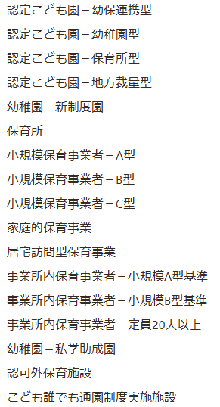
項目一覧 |  | 回答 | 回答に関する補足
事業所情報 | 事業所番号 |  | 江東区で管理することを目的とした番号のため、事業所様のほうでは記入不要。
 | 事業所種別 | #N/A | こども誰でも通園制度のみ実施する施設（「認定こども園－幼保連携型」～「認可外保育施設」に該当しない施設含む」）は「こども誰でも通園制度実施施設」を選択します。
 | 施設分類 | #N/A | 地域子育て支援拠点、児童発達支援センター以外の場合はその他を選択してください。
 | 施設分類補足 |  | 記入不要
 | 事業所名 |  | 事業所名を入力してください。
 | 事業所名（カナ） |  | 事業所名（全角カナ）を入力してください。
 | 認可年月日 |  | 江東区のほうで入力するため、事業者様のほうでは記入不要。 （記入例：2026/3/31）
 | 連携ID |  | ここdeサーチの事業所番号(半角数字13桁)を入力してください。
 | 郵便番号 |  | 郵便番号を半角数字7桁で入力してください。（ハイフン不要）
 | 住所（番地） |  | 番地を入力してください。
 | 住所（建物名・部屋番号） |  | 建物名、部屋番号を入力してください。
 | 電話番号 |  | 電話番号を半角数字で、市外局番から入力してください。（ハイフン不要） 例：0336479111
 | 設置区分 | #N/A | プルダウンより選択します。
 | 事業類型 | #N/A | プルダウンより選択します。
 | 設置者住所 |  | 設置者住所を入力してください。
 | 設置者名 |  | 特定教育・保育施設の設置者を入力してください。
 | 運営主体 | #N/A | プルダウンより選択します。
 | 施設管理者氏名 |  | 施設の管理運営の責任者の氏名を入力してください。
 | 施設管理者氏名（カナ） |  | 施設の管理運営の責任者の氏名を全角カナで入力してください。
 | 施設管理者メールアドレス |  | 施設の管理運営の責任者のメールアドレスを入力してください。
 | 法人等代表者の氏名 |  | 法人等代表者の氏名を入力してください。
 | 法人等代表者の氏名（カナ） |  | 法人等代表者の氏名を全角カナで入力してください。
事業所管理者① | 利用開始日 |  | 江東区が認可した後、順次アカウントの利用開始日を設定しますので、事業者様のほうでは記入不要です。（記入例：2026/3/31）
 | 利用終了日 | 401768 | 特定の日にアカウントの利用を終了したい、といった日付がある際は入力してください。特にない場合は、変更不要です。
 | 姓 |  | 事業所管理者の姓を入力してください。
 | 名 |  | 事業所管理者の名を入力してください。
 | 姓（カナ） |  | 事業所管理者の姓を全角カナで入力してください。
 | 名（カナ） |  | 事業所管理者の名を全角カナで入力してください。
 | メールアドレス |  | 事業所管理者のメールアドレスを入力してください。
事業所管理者② | 姓・名 | 18 | 事業所管理者の氏名を入力してください。
 | 姓・名（カナ） | 19 | 事業所管理者の氏名をカナで入力してください。
 | 利用開始日 | 2026-03-31 | 事業所管理者のアカウントの利用開始日/終了日を入力して下さい。
 | 利用終了日 | 401768 | 特定の日にアカウントの利用を開始/終了したい、といった日付がある際は入力してください。特にない場合は、変更不要です。
 | メールアドレス | 21 | 事業所管理者のメールアドレスを入力してください。

